画面イメージ
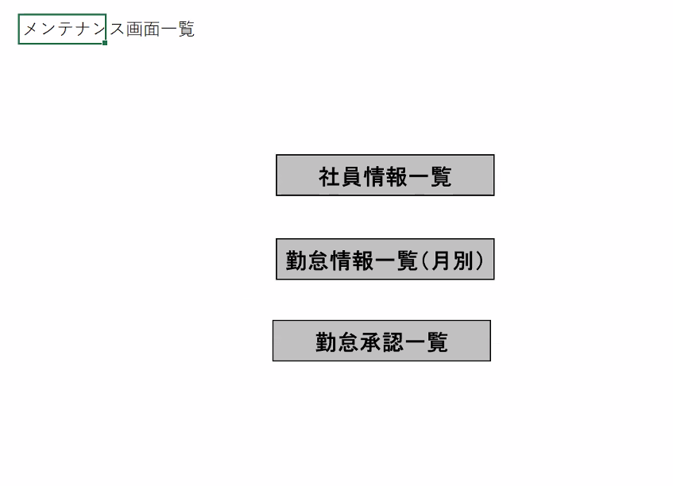
詳細設計書 |  | 論理名称 |  | 勤怠承認一覧 |  |  |  |  |  | システムID |  | KS |  |  |  | 改訂日 |  | 2023-06-06
 |  | 物理名称 |  | ATTENDANCE |  |  |  |  |  | システム名称 |  | 勤怠管理システム |  |  |  | 改訂者 |  | チーム２陳晨

画面イメージ

 | 勤怠承認一覧

LOGO
 |  |  |  |  |  |  |  |  |  |  |  |  |  | （管理者権限）
ログアウト

 |  |  |  |  |  |  |  |  |  |  |  |  |  |  |  |  |  |  | 社員ID、英数１０桁
 |  |  |  |  |  |  |  |  |  |  |  |  |  |  |  |  |  |  | 所属、１０桁まで入力
 |  |  |  |  |  |  |  |  |  |  |  |  |  |  |  |  |  |  | 氏名、２０桁まで入力
 |  |  |  |  |  |  |  |  |  |  |  |  |  |  |  |  |  |  | 勤務状態、１０桁まで入力
 |  |  |  |  |  |  |  |  |  |  |  |  |  |  |  |  |  |  | 申請状態、１０桁まで入力
 |  | 社員ID | BBBBBBBBBBBBBBBB |  |  |  |  |  |  |  |  |  |  |  |  |  |  |  | 勤怠年月、YYYY/MM画面表示、YYYYMMで保存

 |  | 所属部門 | BB（１０桁まで） |  | ▽ |  |  |  |  |  |  |  |  |  |  |  |  |  | 【検索】
 |  |  |  |  |  |  |  |  |  |  |  |  |  |  |  |  |  |  | 社員ID、所属、氏名、勤務状態と申請状態の入力有無、勤怠年月日により、組み合わせた条件で検索を実施する
 |  | 氏名 | BBBBBBBBBBB（２０桁まで） |  |  |  |  |  |  |  |  |  |  |  |  |  |  |  | 各項目に入力の無い場合は、項目を検索条件から外す

 |  | 勤務状態 |  |  | ▽ |  |  |  |  |  |  |  |  |  |  |  |  |  | 【閉じる】
 |  |  |  |  |  |  |  |  |  |  |  |  |  |  |  |  |  |  | 「メンテナンス画面一覧」画面へ遷移する
 |  | 申請状態 |  |  | ▽
 |  |  |  |  |  |  |  |  |  |  |  |  |  |  |  |  |  |  | 【「社員IDリンク」】
 |  | 勤怠年月 | YYYY/MM |  |  | ～ | YYYY/MM |  |  |  |  |  |  |  |  |  |  |  | クリックするとその社員の「勤怠承認詳細」画面へ遷移する

検索
閉じる
 |  |  |  |  |  |  |  |  |  |  |  |  |  |  |  |  |  |  | 【ログアウト】
 |  |  |  |  |  |  |  |  |  |  |  |  |  |  |  |  |  |  | 画面を閉じて、ログアウトとする

 |  | 社員ID | 氏名 |  |  | 所属部門 |  | 作業時間 | 休憩時間 |  | 残業時間 | 欠勤時間 | 勤務状態 |  | 申請状態 |  |  |  | 【一覧表示】
 |  | ＯＯ（１０桁まで） | （２０桁まで） |  |  | （２０桁まで） |  | 6666.66 | 6666.66 |  | 6666.66 | 6666.66 | ＯＯ（１０桁まで） |  | ＯＯ（１０桁まで） |  | △ |  | 社員IDはＯＯ（１０桁まで）【遷移機能あり】
 |  |  |  |  |  |  |  |  |  |  |  |  |  |  |  |  |  |  | 氏名
 |  |  |  |  |  |  |  |  |  |  |  |  |  |  |  |  |  |  | 所属部門：（２０桁まで）
 |  |  |  |  |  |  |  |  |  |  |  |  |  |  |  |  |  |  | 作業時間：（２０桁まで）
 |  |  |  |  |  |  |  |  |  |  |  |  |  |  |  |  |  |  | 休憩時間：上限値6666.66に設定、下限値はゼロ。（単位：時間）
 |  |  |  |  |  |  |  |  |  |  |  |  |  |  |  |  |  |  | 残業時間：上限値6666.66に設定、下限値はゼロ。（単位：時間）
 |  |  |  |  |  |  |  |  |  |  |  |  |  |  |  |  |  |  | 欠勤時間：上限値6666.66に設定、下限値はゼロ。（単位：時間）
 |  |  |  |  |  |  |  |  |  |  |  |  |  |  |  |  |  |  | 勤務状態：ＯＯ（１０桁まで）
 |  |  |  |  |  |  |  |  |  |  |  |  |  |  |  |  |  |  | 申請状態：ＯＯ（１０桁まで）

 |  |  |  |  |  |  |  |  |  |  |  |  |  |  |  |  | ▽

IO関連
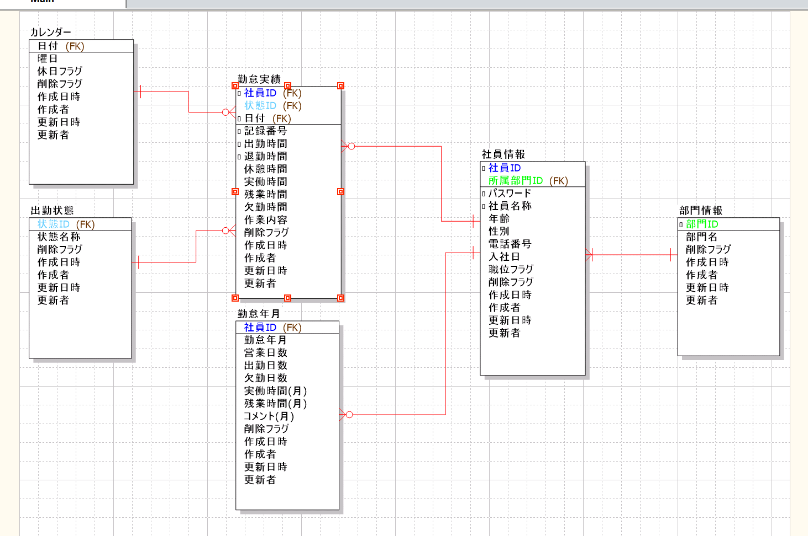
詳細設計書 |  | 論理名称 |  | 勤怠承認一覧 |  |  |  |  | システムID | KS | 改訂日 |  | 2023-06-06
 |  | 物理名称 |  | ATTENDANCE |  |  |  |  | システム名称 | 勤怠管理システム | 改訂者 |  | チーム２陳晨

I/O関連図

ログイン
社員情報一覧
勤怠承認一覧

 |  |  |  |  |  |  |  |  |  |  |  | 勤怠承認一覧ボタン
 |  |  |  |  | 管理者権限あるユーザー |  | ログインボタン

社員情報
勤怠実績
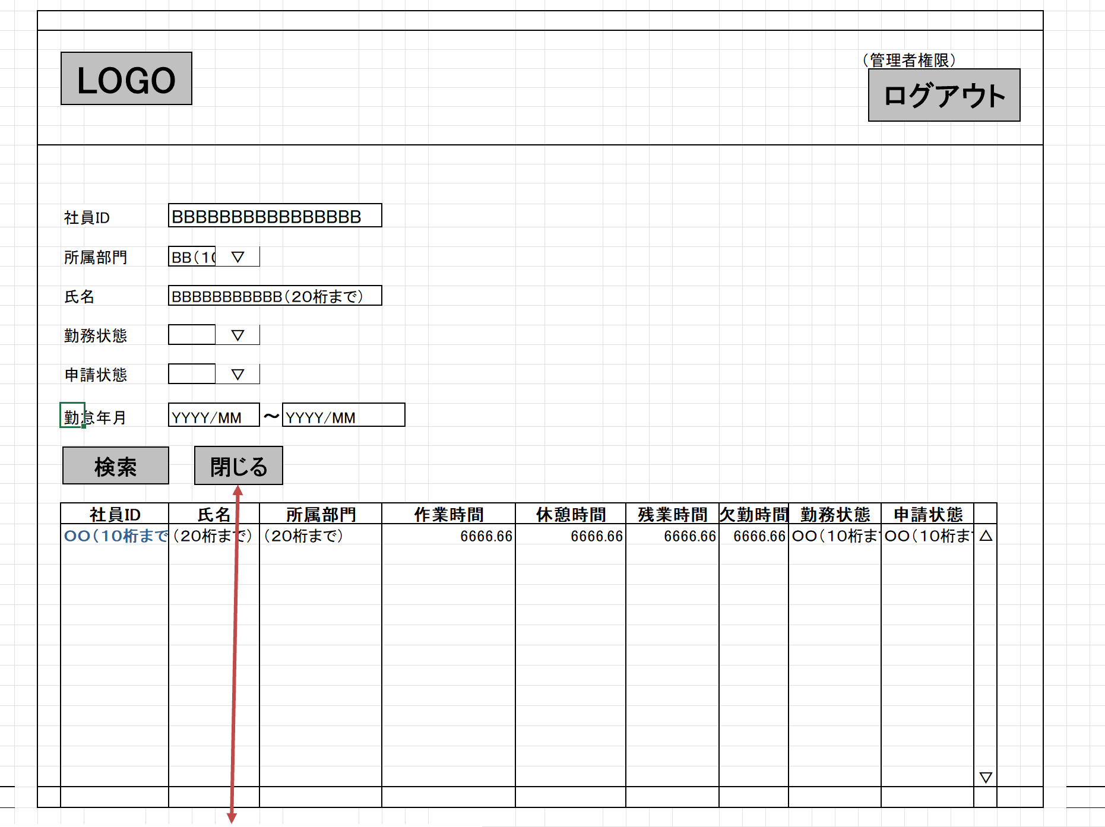

パラメータ一覧
No | 論理名称 |  | 物理名称 |  |  | I/O |  | 備考
1 | 社員ID |  | EMPLOYEE_ID |  |  | I/O
2 | 所属部門 |  | DEPT_ID |  |  | I/O
3 | 氏名 |  | EMPLOYEE_NAME |  |  | I/O
4 | 勤務状態 |  | STATUS_ID |  |  | I/O
5 | 申請状態 |  | STATUS_NAME |  |  | I/O
6 | 勤怠年月 |  | ATTENDANCE_YM |  |  | I/O
7
8
9
10
テーブル一覧
No | 論理名称 |  | 物理名称 |  |  | I/O |  | 備考
1 | 社員情報 |  | T_EMPLOYEE |  |  | O
2 | 勤怠実績 |  | T_ATTENDANCE |  |  | O
3 | 勤怠年月
4
5
6
7
8
ファイル一覧
No | 論理名称 |  | 物理名称 |  |  | I/O |  | 備考
1
2
3
4
5
6
7
8
9

